关系图
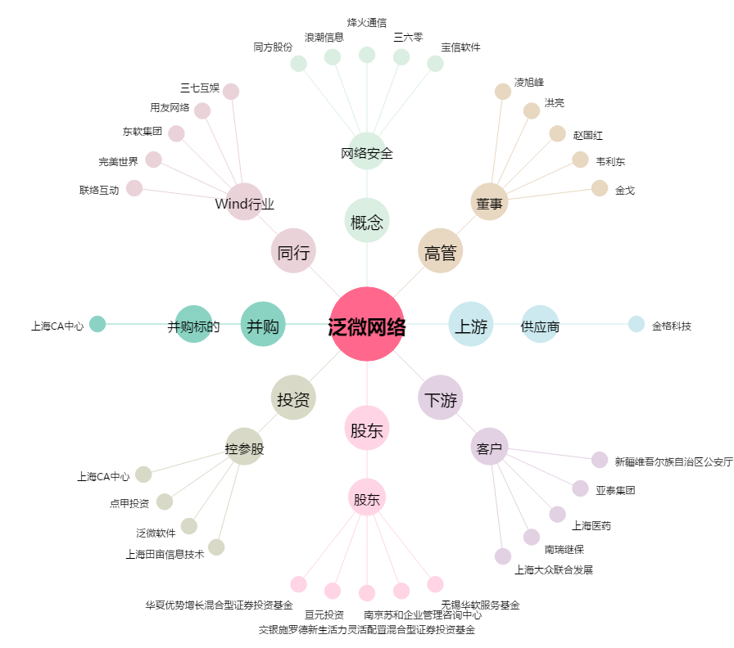
泛微网络[603039.SH] - 关系概览图

